CATTER PILAAR (TPM)
PT.TRIVINDO PRIMA MANDIRI
MAINTENANCE Dept
PT SUPER SINAR ABADI
Maintenance Dept
Mengetahui
DEDI L.
PT SUPER SINAR ABADI
Maintenance Dept
PT SUPER SINAR ABADI
Maintenance Dept
 |  |  | CHECK LIST PERAWATAN HARIAN MESIN CUTTING SEAL RUBBER PT. HPM

1
2
3
4
5
NAMA MESIN |  |  | : MC. CUTTING HYDRAULIC - SEAL RUBBER PT. HPM
BULAN / TAHUN |  |  | :
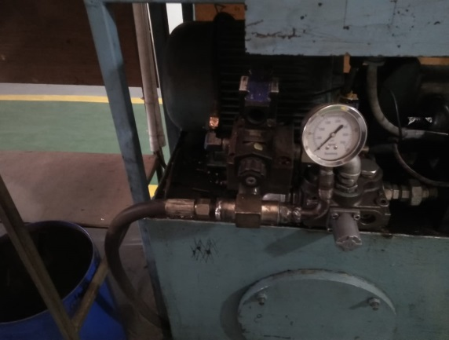 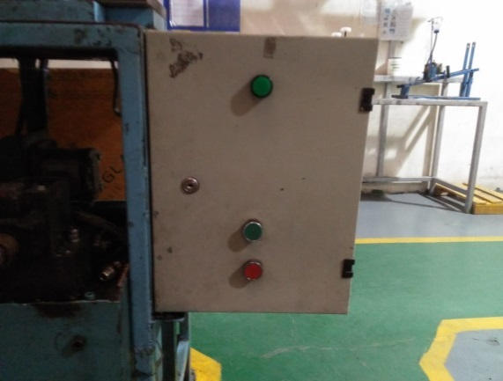 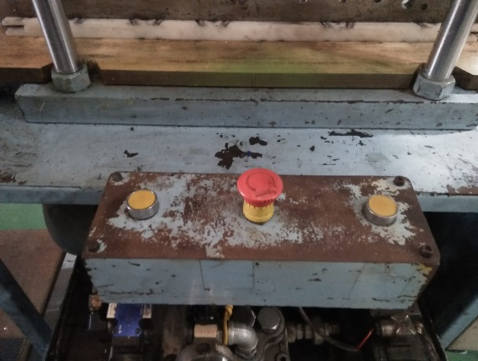 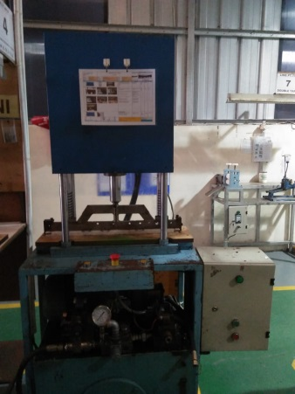 GAMBAR
No. | ITEM PEMERIKSAAN |  | STANDAR | T A N G G A L
 |  |  |  | 1 | 2 | 3 | 4 | 5 | 6 | 7 | 8 | 9 | 10 | 11 | 12 | 13 | 14 | 15 | 16 | 17 | 18 | 19 | 20 | 21 | 22 | 23 | 24 | 25 | 26 | 27 | 28 | 29 | 30 | 31
1 | Kebersihan Mesin |  | Bersih / Tidak kotor
2 | Control Panel |  | Berfungsi
3 | Emergency Push Button |  | Berfungsi
4 | Hose/ Selang |  | Tidak Bocor
5 | Hydraulic |  | Tidak Bocor
6 | Mata pisau jig |  | Tajam
Paraf opr. maintenance check
SHIFT (saat pengecheckan mesin )
M o n i t o r i n g
 | CATATAN | : Beri tanda √ apabila kondisi mesin OK |  |  |  |  |  |  | Dan beri tanda x apabila kondisi mesin rusak ( perlu perbaikan )

No | TANGGAL |  |  |  | M A S A L A H |  |  |  |  |  |  |  |  |  |  |  |  |  |  |  |  | SPARE PART |  |  |  |  | OPERATOR / |  |  | KETERANGAN
 | KERUSAKAN |  | PERBAIKAN |  |  |  |  |  |  |  |  |  |  |  |  |  |  |  |  |  |  |  |  |  |  |  | SHIFT

TPM-F-MTN-007 Rev.00

